サンプルシートの説明
サンプルシートの説明

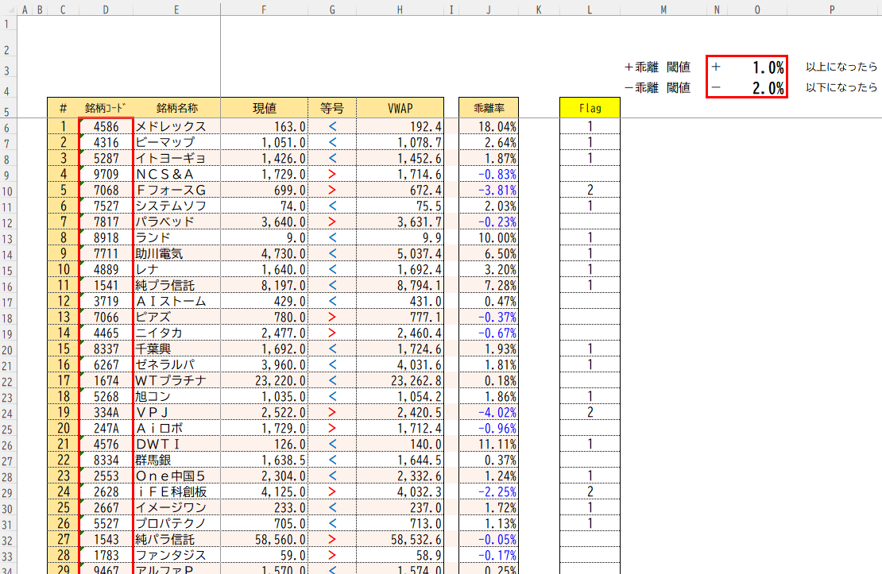
 | ①銘柄コードを入力することで、その銘柄の現値、VWAP、VWAPと現値の乖離率を表示できます。
 | 現値がVWAPより低い場合、乖離率の符号は＋になり、現値がVWAPより高い場合、符号はーとなります。

1
2
 | ②閾値を入力することで、その閾値に達するとFlagが立ちます。
 | 現値とVWAPの乖離率が、＋乖離の閾値以上になったら1を立て、ー乖離の閾値以下になったら2が立ちます。
 | 設定した閾値で立てたFlagを発注のトリガーにお使いいただけます。

=IF(L6=1,TRUE,FALSE)
 | ■使用例
 | トレンドフォローでの投資を行っており、VWAPより1%安い価格で購入するルールで運用をしたい
 | +乖離の閾値に1を入れ、閾値以上になるとFlagが立つようにし、
 | このFlagを利用して、自動で成行注文が発注されるようにする

 | ★発注式の例
 | ※ネオトレAPIでは発注トリガーがあり、FALSE: 待機、TRUE: 発注を設定値としているため、
 | 以下の設定を行うことで自動発注を実現できます。

 | ①IF文を使用し、Flagを表示させるセルが1を表示していたら、TRUEを返すようにする
 | ※この例では、IF文入力セルはM6、Flagを表示させるセルはL6と仮定する
 | =IF(L6=1,TRUE,FALSE)

 | ②上記IF文の結果がTRUEの場合、発注されるようにする
 | ※銘柄はコードはD6セルを参照
 | =SNT.EqtyOrder(1,M6,D6,3,0,100,0,,1,1,,1,)

 | 関数のご使用方法は以下のリンクの4.情報参照-取得関数、6.照会-取得関数をご参照ください。
 | https://www.sbineotrade.jp/tool/api/operation.html

 | サンプルシート使用上の注意事項

 | 当サンプルシートは、特定の銘柄や商品の勧誘や売買の推奨等を目的としたものではありません。
 | 当サンプルシートは、株式全般の推奨や株価動向の上昇または下落を示唆するものではありません。
 | 投資にあたっての最終判断はお客様ご自身でお願いいたします。

